ตารางที่1ไตรมาส 2พ.ศ.2564
แผนภูมิ 3 เปรียบเทียบจำนวนผู้ว่างงานรายไตรมาส พ.ศ. 2559 - 256 4
จังหวัดนครราชสีมา
ตารางที่ 1 จำนวนและร้อยละของประชากรผู้มีอายุ 15 ปีขึ้นไป จำแนกตามสถานภาพแรงงานและเพศ

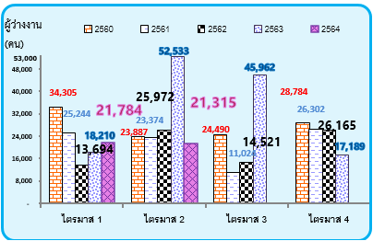
1/
สถานภาพแรงงาน | รวม | ชาย | หญิง
 |  | จำนวน
ผู้มีอายุ 15 ปีขึ้นไป | 2,057,188 | 992,654 | 1,064,534
1. ผู้อยู่ในกำลังแรงงาน | 1,243,399 | 699,322 | 544,077
1.1 กำลังแรงงานปัจจุบัน | 1,195,093 | 666,541 | 528,552
1.1.1 ผู้มีงานทำ | 1,173,778 | 656,499 | 517,279
1.1.2 ผู้ว่างงาน | 21,315 | 10,042 | 11,273
1.2 ผู้ที่รอฤดูกาล | 48,306 | 32,781 | 15,525
2. ผู้ไม่อยู่ในกำลังแรงงาน | 813,789 | 293,332 | 520,457
2.1 ทำงานบ้าน | 237,161 | 17,999 | 219,162
2.2 เรียนหนังสือ | 169,990 | 77,439 | 92,551
2.3 อื่นๆ | 406,638 | 197,894 | 208,744
แผนภูมิ 4 อัตราการว่างงาน จำแนกตามเพศ ไตมาสที่ 2/2563
และ 2/2564 จังหวัดนครราชสีมา
 |  | ร้อยละ

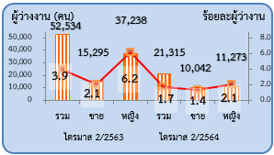
ผู้มีอายุ 15 ปีขึ้นไป | 100.0 | 100.0 | 100.0
1. ผู้อยู่ในกำลังแรงงาน | 60.4 | 70.4 | 51.1
1.1 กำลังแรงงานปัจจุบัน | 58.1 | 67.1 | 49.7
1.1.1 ผู้มีงานทำ | 57.1 | 66.1 | 48.6
1.1.2 ผู้ว่างงาน | 1.0 | 1.0 | 1.1
1.2 ผู้ที่รอฤดูกาล | 2.3 | 3.3 | 1.4
2. ผู้ไม่อยู่ในกำลังแรงงาน | 39.6 | 29.6 | 48.9
2.1 ทำงานบ้าน | 11.5 | 1.8 | 20.6
2.2 เรียนหนังสือ | 8.3 | 7.8 | 8.7
2.3 อื่นๆ | 19.8 | 20.0 | 19.6

1/

ตารางที่2ไตรมาส 2 พ.ศ.2564
ตารางที่ 2 จำนวนและร้อยละของประชากรอายุ 15 ปีขึ้นไป จำแนกตามระดับการศึกษาที่สำเร็จและเพศ

ระดับการศึกษาที่สำเร็จ | รวม | ชาย | หญิง
 | จำนวน
ยอดรวม | 2,057,188 | 992,654 | 1,064,534

1. ไม่มีการศึกษา | 44,698 | 6,129 | 38,569
2. ต่ำกว่าประถมศึกษา | 571,710 | 250,033 | 321,677
3. ประถมศึกษา | 367,932 | 210,212 | 157,720
4. มัธยมศึกษาตอนต้น | 421,716 | 231,620 | 190,096
5. มัธยมศึกษาตอนปลาย | 398,530 | 179,101 | 219,429
5.1 สายสามัญ | 336,840 | 145,937 | 190,903
5.2 สายอาชีวศึกษา | 60,699 | 33,164 | 27,535
5.3 สายวิชาการศึกษา | 991 | - | 991
6. มหาวิทยาลัย | 252,602 | 115,559 | 137,043
6.1 สายวิชาการ | 157,586 | 66,461 | 91,125
6.2 สายวิชาชีพ | 65,044 | 41,641 | 23,403
6.3 สายวิชาการศึกษา | 29,972 | 7,457 | 22,515
7. อื่นๆ | - | - | -
8. ไม่ทราบ | - | - | -
 | ร้อยละ
ยอดรวม | 100.0 | 100.0 | 100.0

1. ไม่มีการศึกษา | 2.1 | 0.6 | 3.6
2. ต่ำกว่าประถมศึกษา | 27.8 | 25.2 | 30.2 | 0 | 0 | 0
3. ประถมศึกษา | 17.9 | 21.2 | 14.8
4. มัธยมศึกษาตอนต้น | 20.5 | 23.4 | 17.9
5. มัธยมศึกษาตอนปลาย | 19.4 | 18.0 | 20.6
5.1 สายสามัญ | 16.4 | 14.7 | 17.9
5.2 สายอาชีวศึกษา | 2.9 | 3.3 | 2.6
5.3 สายวิชาการศึกษา | 0.1 | - | 0.1
6. มหาวิทยาลัย | 12.3 | 11.6 | 12.9
6.1 สายวิชาการ | 7.6 | 6.7 | 8.6
6.2 สายวิชาชีพ | 3.2 | 4.2 | 2.2
6.3 สายวิชาการศึกษา | 1.5 | 0.7 | 2.1
7. อื่นๆ | - | - | -
8. ไม่ทราบ | - | - | -
 |  |  | -

1/
1/
1/
1/
1/
1/
- 0.0 น้อยกว่าร้อยละ 0.1

ตารางที่4ไตรมาส 2 พ.ศ. 2564
ตารางที่ 4 จำนวนและร้อยละของผู้มีงานทำ จำแนกตามอุตสาหกรรม และเพศ

อุตสาหกรรม | รวม | ชาย | หญิง
 | จำนวน |  |  |  |  |  |  |  |  |  |  |  |  |  | *
ยอดรวม | 1,173,778 | 656,499 | 517,279

1. เกษตรกรรม การป่าไม้ และการประมง | 407,506 | 259,922 | 147,584 | คอลัมน์1 | เกษตรกรรม | การผลิต | ก่อสร้าง | ขายส่ง/ขายปลีก | ขนส่งฯ | ที่พักแรม | การศึกษา | การเงิน ประกันภัย | บริการด้านอื่นๆ | อื่น ๆ
2. การทำเหมืองแร่ และเหมืองหิน | 253 | 253 | - | '2/2563 | 498,779 | 226,117 | 99,663 | 166,892 | 15,359 | 69,884 | 30,343 | 6,011 | 14,666 | 107,396
3. การผลิต | 181,921 | 81,050 | 100,871 | 2/2564 | 407,506 | 181,921 | 83,130 | 209,409 | 21,644 | 69,187 | 28,544 | 11,613 | 40,370 | 120,454
4. การไฟฟ้า ก๊าซ และการประปา | 2,829 | 2,829 | -
5. การจัดหาน้ำ บำบัดน้ำเสีย | 3,962 | 3,014 | 948
6. การก่อสร้าง | 83,130 | 72,628 | 10,502 |  | เมื่อต้องการปรับขนาดช่วงข้อมูลแผนภูมิ ให้ลากมุมขวาด้านล่างของช่วง
7. การขายส่ง การขายปลีก การซ่อมแซมยานยนต์ รถจักรยานยนต์ ของใช้ส่วนบุคคล และของใช้ในครัวเรือน | 209,409 | 99,257 | 110,152
8. การขนส่ง สถานที่เก็บสินค้า และการคมนาคม | 21,644 | 20,147 | 1,497 |  | -91,273 | -44,196 | -16,533 | 42,517 | 6,285 | -697 | -1,799 | 5,602 | 25,704 | 13,058
9. โรงแรม และอาหาร | 69,187 | 22,667 | 46,520
10. ข้อมูลข่าวสารและการสื่อสาร | 727 | 339 | 388
11. กิจการทางการเงินและการประกันภัย | 11,613 | 4,221 | 7,392
แผนภูมิ 1 เปรียบเทียบผู้มีงานทำ จำแนกตามอุตสาหกรรมที่สำคัญ
ไตรมาสที่ 2/2563และ 2/2564 จังหวัดนครราชสีมา
12. กิจการด้านอสังหาริมทรัพย์ การให้เช่า และกิจกรรมทางธุรกิจ | 6,351 | 2,185 | 4,166
13. กิจกรรมทางด้านวิชาชีพและเทคนิค | 2,462 | 2153 | 309
14. การบริหารและการสนับสนุน | 4,856 | 2,595 | 2,261
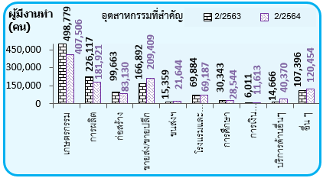
15. การบริหารราชการ และการป้องกันประเทศ รวมทั้งการประกันสังคมภาคบังคับ | 68,686 | 40,261 | 28,425
16. การศึกษา | 28,544 | 10,121 | 18,423
17. งานด้านสุขภาพ และงานสังคมสงเคราะห์ | 23,627 | 8,549 | 15,078
18. ศิลปะความบันเทิงและนันทนาการ | 1,572 | 1,572 | -
19. กิจกรรมด้านบริการชุมชน สังคม และการบริการส่วนบุคคลอื่นๆ | 40,370 | 22,336 | 18,034
20. ลูกจ้างในครัวเรือนส่วนบุคคล | 5,129 | 400 | 4,729
21. องค์การระหว่างประเทศและองค์การต่างประเทศอื่นๆและสมาชิก | - | - | -
22. ไม่ทราบ | - | - | -
 |  | ร้อยละ
ยอดรวม | 100.0 | 100.0 | 100.0
1. เกษตรกรรม การป่าไม้ การประมง | 34.7 | 39.6 | 28.5
2. การทำเหมืองแร่ และเหมืองหิน | 0.0 | 0.0 | -
3. การผลิต | 15.5 | 12.4 | 19.5
4. การไฟฟ้า ก๊าซ และการประปา | 0.2 | 0.4 | -
5. การจัดหาน้ำ บำบัดน้ำเสีย | 0.3 | 0.5 | 0.2
6. การก่อสร้าง | 7.1 | 11.1 | 2.0
7. การขายส่ง การขายปลีก การซ่อมแซมยานยนต์ รถจักรยานยนต์ ของใช้ส่วนบุคคล และของใช้ในครัวเรือน | 17.9 | 15.1 | 21.3
8. การขนส่ง สถานที่เก็บสินค้า และการคมนาคม | 1.9 | 3.1 | 0.3
9. โรงแรม และอาหาร | 5.9 | 3.5 | 9.0
10. ข้อมูลข่าวสารและการสื่อสาร | 0.1 | 0.1 | 0.1
11. กิจการทางการเงินและการประกันภัย | 1.0 | 0.6 | 1.4
12. กิจการด้านอสังหาริมทรัพย์ การให้เช่า และกิจกรรมทางธุรกิจ | 0.6 | 0.3 | 0.8
13. กิจกรรมทางด้านวิชาชีพและเทคนิค | 0.2 | 0.3 | 0.1
14. การบริหารและการสนับสนุน | 0.4 | 0.4 | 0.4
15. การบริหารราชการ และการป้องกันประเทศ รวมทั้งการประกันสังคมภาคบังคับ | 5.9 | 6.1 | 5.5
16. การศึกษา | 2.4 | 1.5 | 3.6
17. งานด้านสุขภาพ และงานสังคมสงเคราะห์ | 2.0 | 1.3 | 2.9
18. ศิลปะความบันเทิงและนันทนาการ | 0.1 | 0.2 | -
19. กิจกรรมด้านบริการชุมชน สังคม และการบริการส่วนบุคคลอื่นๆ | 3.4 | 3.4 | 3.5
20. ลูกจ้างในครัวเรือนส่วนบุคคล | 0.4 | 0.1 | 0.9
21. องค์การระหว่างประเทศและองค์การต่างประเทศอื่นๆและสมาชิก | - | - | -
22. ไม่ทราบ | - | - | -

1/
1/
1/
- 0.0 น้อยกว่าร้อยละ 0.1

ตารางที่5ไตรมาส2 พ.ศ.2563
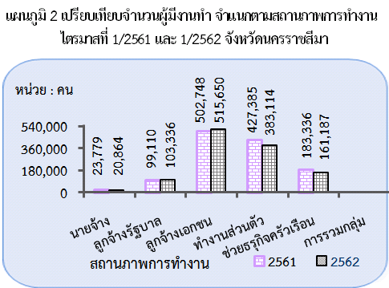
ตารางที่ 5 จำนวนและร้อยละของผู้มีงานทำ จำแนกตามสถานภาพการทำงานและเพศ

แผนภูมิ 2 เปรียบเทียบจำนวนผู้มีงานทำ จำแนกตามสถานภาพการทำงาน
ไตรมาสที่ 2/2563 และ 2/2564 จังหวัดนครราชสีมา
แผนภูมิ 2 เปรียบเทียบจำนวนผู้มีงานทำ จำแนกตามสถานภาพการทำงาน
ไตรมาสที่ 2/2562 และ 2/2563 จังหวัดนครราชสีมา
สถานภาพการทำงาน | รวม | ชาย | หญิง
 | จำนวน
ยอดรวม | 1,173,778 | 656,499 | 517,279

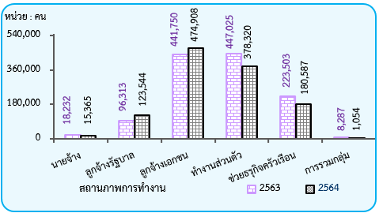
1. นายจ้าง | 15,365 | 12,318 | 3,047
2. ลูกจ้างรัฐบาล | 123,544 | 70,109 | 53,435
3. ลูกจ้างเอกชน | 474,908 | 272,887 | 202,021
4. ทำงานส่วนตัว | 378,320 | 235,173 | 143,147
5. ช่วยธุรกิจครัวเรือน | 180,587 | 66,012 | 114,575
6. การรวมกลุ่ม | 1,054 | - | 1,054
 | ร้อยละ
ยอดรวม | 100.0 | 100.0 | 100.0

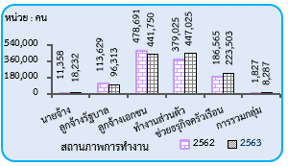
1. นายจ้าง | 1.3 | 1.9 | 0.6
2. ลูกจ้างรัฐบาล | 10.5 | 10.7 | 10.3
3. ลูกจ้างเอกชน | 40.5 | 41.6 | 39.1 |  |  |  | ไตรมาส ที่ 2
4. ทำงานส่วนตัว | 32.2 | 35.8 | 27.7
5. ช่วยธุรกิจครัวเรือน | 15.4 | 10.0 | 22.1
6. การรวมกลุ่ม | 0.1 | - | 0.2 |  | จำนวนผู้มีงานทำจำแนกตามสถานภาพการทำงาน

 |  |  |  |  |  | 2562 | 2563
 |  |  |  | 1 | นายจ้าง | 11,358 | 18,232
 |  |  |  | 2 | ลูกจ้างรัฐบาล | 113,629 | 96,313
 |  |  |  | 3 | ลูกจ้างเอกชน | 478,691 | 441,750
 |  |  |  | 4 | ทำงานส่วนตัว | 379,025 | 447,025
 |  |  |  | 5 | ช่วยธรุกิจครัวเรือน | 186,565 | 223,503
 |  |  |  | 6 | การรวมกลุ่ม | 1,827 | 8,287

ตารางที่7ไตรมาส 2 พ.ศ. 2564
ตารางที่ 7 จำนวนและร้อยละของผู้มีงานทำ จำแนกตามระดับการศึกษาที่สำเร็จและเพศ

ระดับการศึกษาที่สำเร็จ | รวม | ชาย | หญิง
 | จำนวน
ยอดรวม | 1,173,778 | 656,499 | 517,279

1. ไม่มีการศึกษา | 12,066 | 2,438 | 9,628
2. ต่ำกว่าประถมศึกษา | 257,085 | 138,869 | 118,216 | คอลัมน์1 | ไม่มี/และต่ำกว่าประถม | ประถมศึกษา | มัธยมต้น | มัธยมปลาย | อุดมศึกษา | ไม่ทราบ
3. ประถมศึกษา | 240,013 | 152,410 | 87,603 | จำนวนผู้มีงานทำ | 269,151 | 240,013 | 231,050 | 248,367 | 185,197 | -
4. มัธยมศึกษาตอนต้น | 231,050 | 144,698 | 86,352 | ร้อยละผู้มีงานทำ | 22.9 | 20.4 | 19.7 | 21.2 | 15.8 |  | 100.0
5. มัธยมศึกษาตอนปลาย | 248,367 | 130,546 | 117,821
5.1 สายสามัญ | 199,389 | 102,833 | 96,556 |  | 100.0
5.2 สายอาชีวศึกษา | 48,978 | 27,713 | 21,265
5.3 สายวิชาการศึกษา | - | - | - |  |  |  |  |  |  | คอลัมน์1 | ไม่มี/และต่ำกว่าประถม | ประถมศึกษา | มัธยมต้น | มัธยมปลาย | อุดมศึกษา | ไม่ทราบ
แผนภูมิ 7 จำนวนและร้อยละของผู้มีงานทำ จำแนกตาม
ระดับการศึกษาที่สำเร็จไตรมาส 2/2564
จังหวัดนครราชสีมา
6. มหาวิทยาลัย | 185,197 | 87,538 | 97,659 |  |  |  |  |  |  | จำนวนผู้มีงานทำ | 269151 | 240013 | 231050 | 248367 | 185197 | 0
6.1 สายวิชาการ | 112,803 | 49,221 | 63,582 |  |  |  |  |  |  | ร้อยละผู้มีงานทำ | 22.9 | 20.4 | 19.7 | 21.2 | 15.8
6.2 สายวิชาชีพ | 54,539 | 35,503 | 19,036
6.3 สายวิชาการศึกษา | 17,855 | 2,814 | 15,041
7. อื่นๆ | - | - | -
8. ไม่ทราบ | - | - | -
 | ร้อยละ
ยอดรวม | 100.0 | 100.0 | 100.0

1. ไม่มีการศึกษา | 1.0 | 0.4 | 1.9
2. ต่ำกว่าประถมศึกษา | 21.9 | 21.2 | 22.8
3. ประถมศึกษา | 20.4 | 23.2 | 16.9
4. มัธยมศึกษาตอนต้น | 19.7 | 22.0 | 16.7
5. มัธยมศึกษาตอนปลาย | 21.2 | 19.9 | 22.8
5.1 สายสามัญ | 17.0 | 15.7 | 18.7
5.2 สายอาชีวศึกษา | 4.2 | 4.2 | 4.1
5.3 สายวิชาการศึกษา | - | - | -
6. มหาวิทยาลัย | 15.8 | 13.3 | 18.9
6.1 สายวิชาการ | 9.6 | 7.5 | 12.3
6.2 สายวิชาชีพ | 4.6 | 5.4 | 3.7
6.3 สายวิชาการศึกษา | 1.5 | 0.4 | 2.9
7. อื่นๆ | - | - | -
8. ไม่ทราบ | - | - | -

1/
1/
1/
1/
1/
1/
- 0.0 น้อยกว่าร้อยละ 0.1

